Dashboard

FINAL REPORT

STUDENT MASTER

SUBJECT MASTER

INPUT GRADE

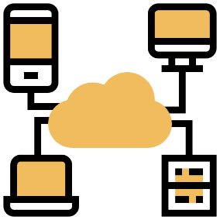
MASTER DATA

USER GUIDE

Version 2.0/PBS/Upper

